#9 - Defectos
REPORTE DE DEFECTOS

 | ID: |  | ESTADO: | PRIORIDAD: | SEVERIDAD:
 | 1 |  | NUEVO | CRITICA | ALTA

 | FECHA: |  | REPORTADO POR: | ASIGNADO A: | AMBIENTE:
 | 2023-06-02 |  | Sofía | Dev1

 | TITULO: | FALLO EN LA REALIZACION DE LA RESERVA

 | DESCRIPCIÓN: | El sistema muestra una página en blanco al hacer click en el botón de "Ver detalle" previo a la reserva.

 | PASOS PARA REPRODUCIR EL DEFECTO: | 1. | Entrar a url: "http://testing.ctd.academy/"
 |  | 2. | Ingresar a cuenta de usuario
 |  | 3. | Hacer click sobre botón "Ver detalle" de un alojamiento
 |  | 4.
 |  | 5.
 |  | 6.
 |  | 7.
 |  | 8.
 |  | 9.
 |  | 10.

 | RESULTADO ACTUAL: | Carla y luego cae el sistema. Aparece una página en blanco y no permite volver para atrás.

 | RESULTADO ESPERADO: | La apertura de la página del hospedaje seleccionado para posterior reserva.

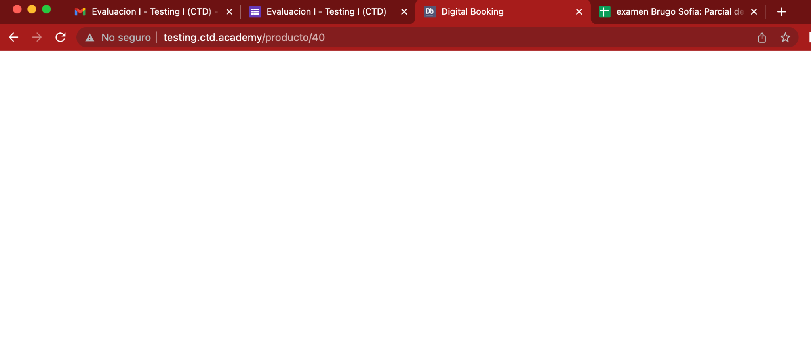
 | EVIDENCIA: | (pega la imagen acá)

